２．論理設計
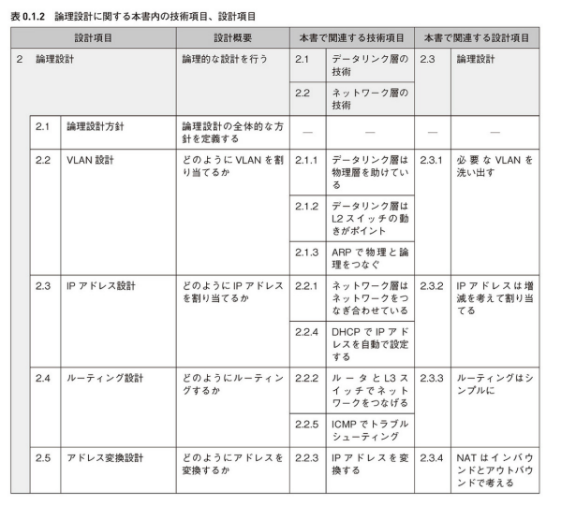
２．論理設計

２．１VLAN設計
VLAN設計では、必要なVLANを洗い出す。どこに、どのようにVLANを配置するか、その論理的な構成を設計する。
必要なVLANは、使用する機器やその機能、セキュリティ、運用管理等、色々な要素によって変わってくる。
それらの要素を多角的に見極めて、構成に必要なVLANを洗い出していく。

２．１．１ 機器やその機能から洗い出す

機器や機能の面からVLAN割り当てを考える。最もシンプルな構成を元に、上位（ISP側）から説明する。

■ISPとL3スイッチ（CEスイッチ）
インターネットに接続するL3スイッチやルータは、ISPの指定に応じてVLANを割り当てる。
ISPと顧客の境界に設置する意味から、「CE（Customer Edge）スイッチ」と言ったり、「CE（Customer Edge）ルータ」と言ったりする。
大抵の場合は、L3スイッチの外側に一つずつ、L3スイッチ間に一つ、内側に一つ、VLANが割り当てられている。（図２．３．１参照）
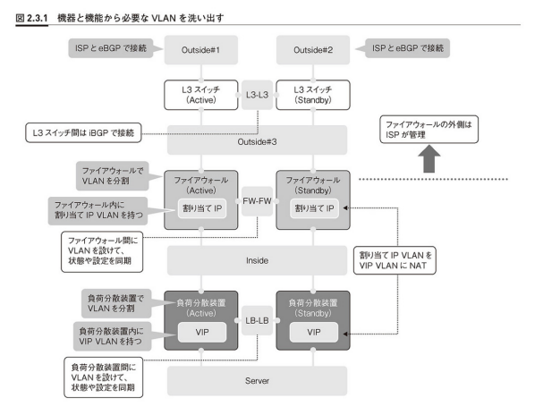

この中でサーバサイトを設計・構築することエンジニアが気にする必要があるのは、内側のVLANだけ。
L3スイッチの内側のVLANは、サーバサイトがISPと接続するためのVLAN。

■L3スイッチ（CEスイッチ）とファイアウォール
ファイアウォールの外側のVLANとL3スイッチを接続する。王道では、「ファイアウォールの内側と外側でVLANを分ける」。
また、ISPより割り当てられるグローバルIPアドレス（割り当てIPアドレス）のVLANも別で必要。
割り当てIPアドレスはファイアウォール内部に持つような形で構成し、負荷分散装置内部に持つプライベートIPアドレスのVLANにNATする。
（２．４ アドレス変換設計参照）
冗長構成の場合は、ファイアウォール間でVLANが必要な場合がある。このVLANを使用して、機器の設定情報や状態情報を同期する。
ここのVLAN構成は機器によって異なる。例えば、シスコのASAシリーズやF5ネットワークスのBIG-IP AFMの場合、別VLANが必要。
フォーティネットのFortigateシリーズやジュニパーのSSGシリーズの場合、両機器を接続するポートをHAポートとして設定したり、
HAゾーンとして設定したりするため、VLANを配置する必要はない。

■ファイアウォールと負荷分散装置
ここでは負荷分散装置を接続する構成で考える。
負荷分散装置も王道は「外側と内側でVLANを分ける」。また、割り当てIPアドレスをプライベートIPアドレスにNATするVLANも必要。
このVLANは負荷分散装置内部に持つような形になり、この中に負荷分散で使用する仮想サーバを作る。
仮想サーバのIPアドレスをVIP（Virtual IPアドレス）という。
冗長構成の場合は、負荷分散装置間でVLANが必要になることがある。

■負荷分散装置（内側）
サーバに割り当てるVLAN。サーバのVLANを分けたい場合はL3スイッチを接続して、負荷分散装置と接続するVLANとサーバVLANを分割する。
分けなくてよい場合は、L2スイッチを接続する。

２．１．２ セキュリティから洗い出す

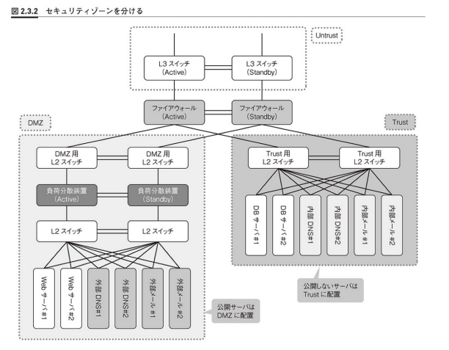
セキュリティの側面からVLANを割り当てる際に最も一般的な構成が「Untrust」「DMZ（DeMilitarized Zone）」「Trust」という３つのゾーンで分けた構成。
ゾーンは同じセキュリティレベルを持っているVLANの集まり。ファイアウォールを使用して、セキュリティレベルを分割している。

インターネットに公開するサーバはDMZに配置し、サーバが乗っ取られた時の被害を最小限にする。
セキュリティレベル的には「Untrust＜DMZ＜Trust」という感じ。

２．１．３ 運用管理から洗い出す

大規模なネットワークになればなるほど、運用管理のためのVLANを別に設ける傾向にある。
管理を簡素化し、運用トラフィックがサービストラフィックに与える影響を最小限にする。
SyslogやSNMP（Simple Network Management Protocol）、NTP（Network Time Protocol）など
機器の障害や状態を監視するためのトラフィックは、別VLANを経由して転送する。
（最近の機器は、通常のサービスポートとは別に管理ポートを搭載していて、そのポートを運用管理VLANとして設定する。）

２．２IPアドレス設計
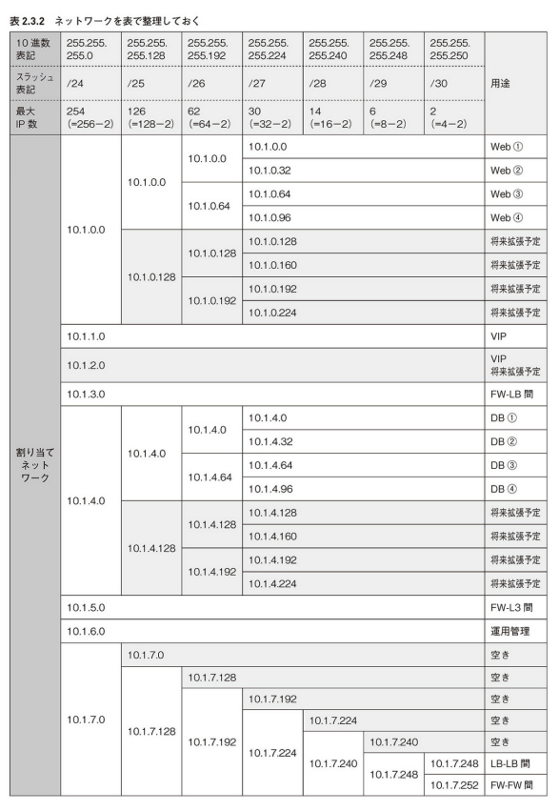
２．２ IPアドレス設計

配置したVLANにどんなネットワークアドレスを割り当てるかを設計する。
まず、必要なIPアドレスの個数を洗い出すところから始まる。
必要なIPアドレスは、使用する機器や機能、サーバ台数、クライアント台数等々、色々な要素によって変わってくる。

ユーザやサーバに割り当てるIPアドレスの必要個数は必ず大きく見積もっておく。
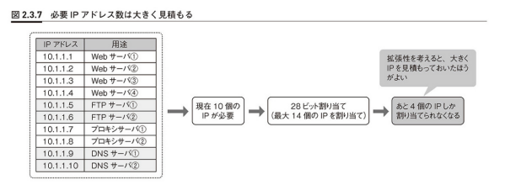

２．２．１ 特殊用途のIPアドレスの見積もりを忘れない

サーバやネットワーク機器を冗長化する場合、大抵物理IPアドレスとは別に共有IPアドレスを必要とする。
アクティブ機器のIPアドレス、スタンバイ機器のIPアドレス、共有IPアドレスといった感じ。
また、ネットワーク機器の管理IPアドレスやサーバのリモート管理アダプタなど、機器の運用管理に使用するIPアドレスも忘れがち。

２．２．２ ネットワークを順序良く並べて集約しやすくする

２．４アドレス変換設計
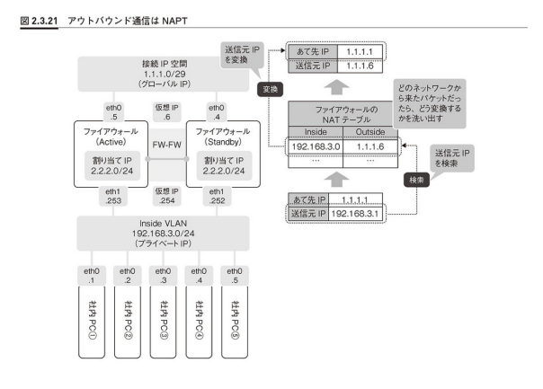
２．４ アドレス変換設計

NATはインバウンド（インターネットからサーバサイトに入ってくる通信）とアウトバウンド（サーバサイトからインターネットに出ていく通信）
を分けて考える。
NATはシステムの境界で行う。サーバサイトの場合、インターネットとの境界であるファイアウォールでNATをすることが多い。

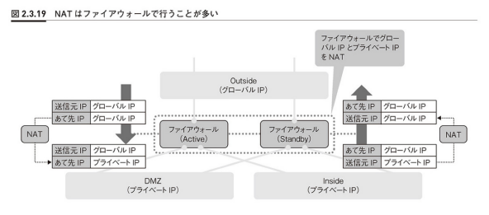

２．４．１ インバウンド通信でアドレス変換

インバウンド通信は、インターネット上のユーザから公開サーバに対する通信。
まずは、インターネットに公開しなければならないサーバを洗い出し、そのIPアドレスをアドレス変換対象とする。
ISPとグローバルIPアドレスを契約すると、「接続IPアドレス空間」と「割り当てIPアドレス空間」という
二つのグローバルIPアドレス空間を提示される。
接続IPアドレス空間はISPとの接続に使用する複数のVLANで、ファイアウォールのUntrastゾーンに設定する。
割り当てIPアドレス空間は、公開サーバやアウトバウンドのNAPTのIPアドレスに使用するVLANで、ファイアウォールの内部にだけ存在する、
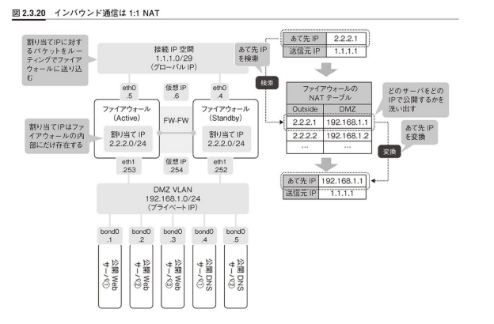

２．４．２ アウトバウンド通信でアドレス変換

アウトバウンド（出ていく）通信は、サーバやユーザからインターネットに対する通信。
送信元IPアドレスを変換する必要がある。
インターネットに対する通信は、NAPTを使用して、複数のプライベートIPアドレスを一つのグローバルIPアドレスに変換することが多い。
どのVLANからインターネットに出さないといけないかを洗い出し、そのネットワークアドレスを送信元IPアドレスの変換対象とする。

ライブマイグレーション用VLAN
～仮想化環境の場合～
今やオンプレミスのサーバサイトの構築において、仮想化を考えないケースはない。
仮想化特有の機能のいくつかはネットワークありきで動作するため、VLANを設計するときも、それらの機能を考慮しながら設計していく必要がある。
特に「ライブマイグレーション※1」機能は重要。
メモリ転送に使用するNICやVLANは、サービスを提供するNICやVLANとは別に設けて、ライブマイグレーショントラフィックがサービストラフィックに
与える影響を最小限にしたほうが良い。

※１ | 稼働中の仮想マシンを停止することなく、別の物理マシンへ移動する機能。
 | ネットワークを使用して、仮想マシンのメモリ情報を別の物理マシンに一気に送り込むことによって、その機能を実現している。
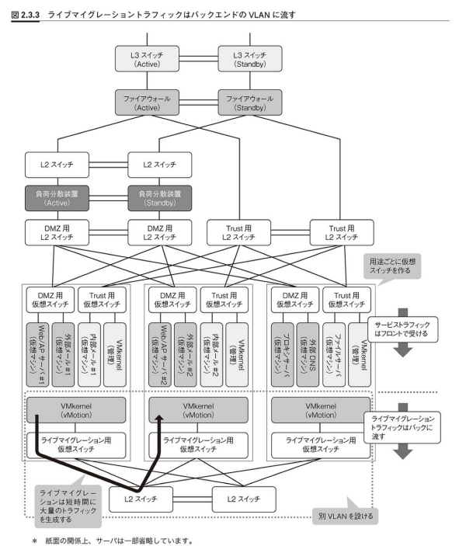

仮想化環境では、一つの物理マシンにLANやDMZなど異なるゾーン、異なるVLANに所属している仮想マシンが乗っかる。
色々なVLANの仮想マシンが乗ってきがちなので、将来にわたって拡張性をうまく確保できるように、NICとVLANを少し多めに見積もっておいたほうが良い。
（NICはなんで多く見積もったほうがいい？？１VM／NIC？？）

バックアップ用VLAN
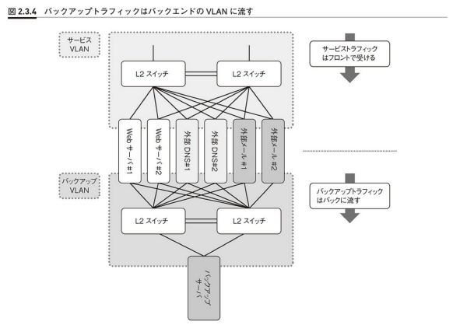
～バックアップVLANを別に設ける～
取得したバックアップデータをネットワーク経由で転送する際は、短時間に大量のトラフィックを転送することになる。
別VLAN、別NICで設計して他への影響を最小限にしたほうが良い。

VLAN
ブロードキャストはみんなに一気に同じ情報を送れて便利な反面、必要のないノードにもフレームが行き渡ってしまい
トラフィック的に効率が良くない。そこで、スイッチにはこのドメインを分割する機能が用意されている。
それが「VLAN（Virtual LAN）」。VLANはブロードキャストを分割して、トラフィックの効率化を図る。
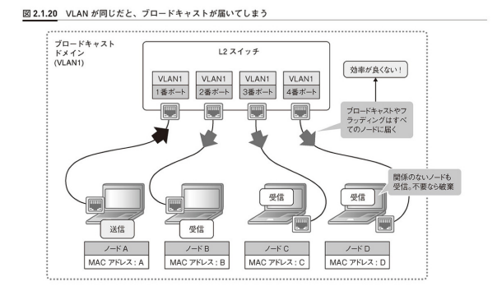
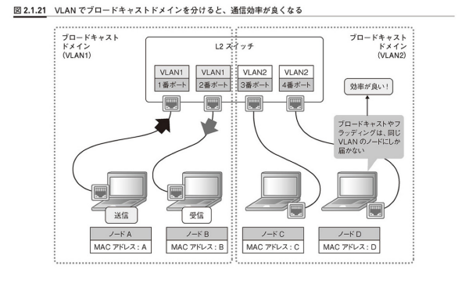

VLANの本質は「VLAN ID」というただの数字。それぞれのポートにVLAN IDという数字を割り当てて、ポートを識別しているだけ。

ポートVLANとタグVLAN
ポートVLANは、ポートVLANを割り当てる設定方法。
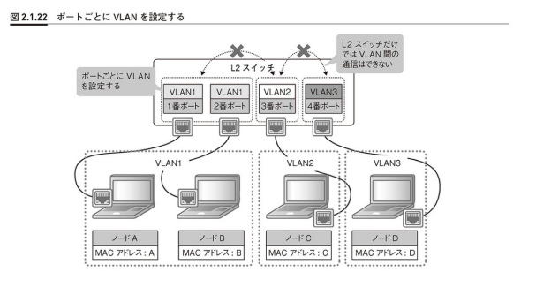

VLAN1とVLAN2を通信させたい場合は、L3スイッチやルータなどL3レベルの機器で中継してあげる必要がある。

タグVLANはフレームにVLAN情報をタグ付けする。

